使い方
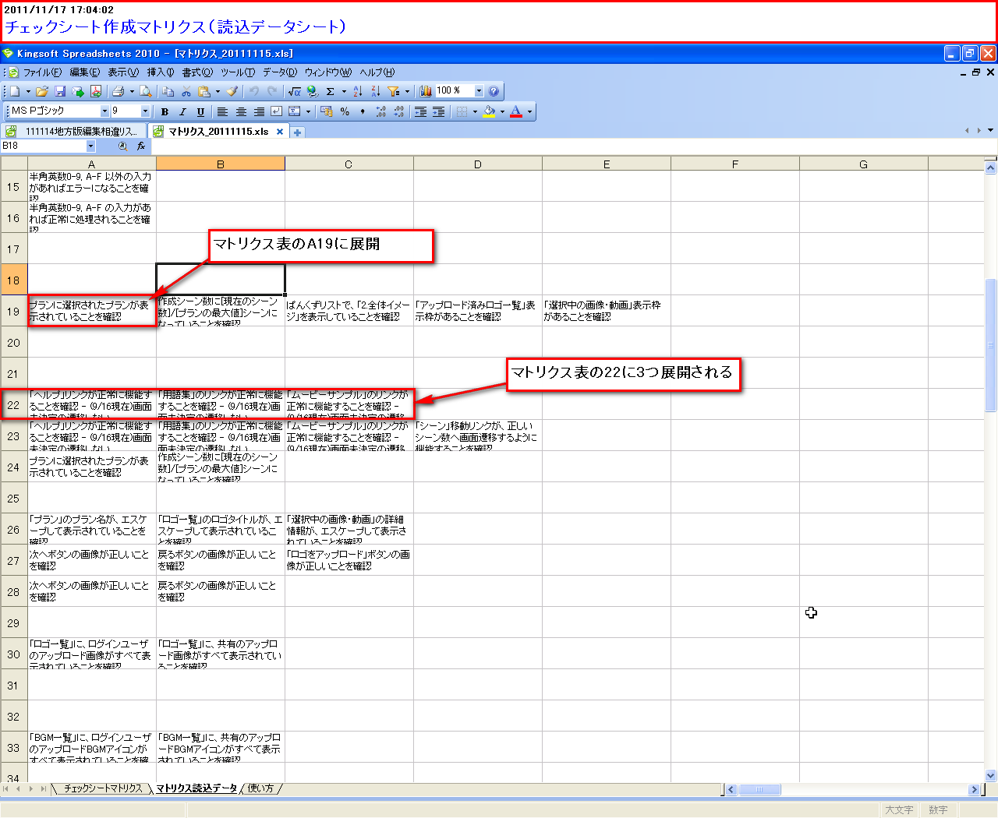
ピンク色の部分は自分で書くようにしましょう。
黄色い部分は自動で計算されます。
チェックシートについて
 | １）シート名がチェックシートのタイトル部分に反映されます。
 | ２）「行NO」は必ず連番で空白をあけないで下さい
OKかNGのみ書いて下さい
 | ３）B列の値をみて保存時に罫線を引きます。セルの先頭文字が空白でなければ
 | そのセルの上の罫線は実践になります。
 | ↑マクロの実行ボタンをつけました。（画面名は先頭が「【」である必要があります。）

太枠の部分は全て統計表に読み込まれます
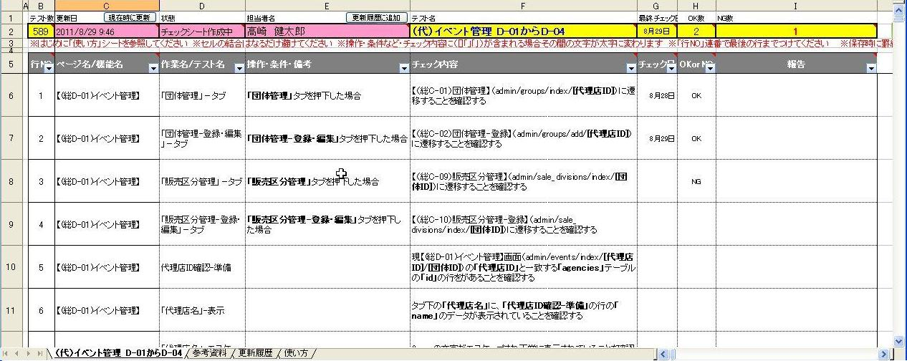

マクロの判定に使っているので全行記載してください。

「注文画面」や「注文書印刷機能」のように記載します。「↑」などと書かないで、全て正確に埋めるようにしてください。

チェック内容は準備などを作らずに一行でわかるように書いてください。
「○○画面に正しく遷移することを確認する」やDB「テーブル名->カラム名」の値が「xxxx」であることで確認する」等
文末が「・・・・確認する」で終わるようにする
例：
×：○○画面へ遷移
○：○○画面へ遷移することを確認する
↑ 「遷移」だけでは「遷移する」「遷移しない」のどちらにも取れるため曖昧な表現を避けて記載するようにしてください。
行末にEOFがいる場合は行数も自動入力、こいつは消さないでください。
○○を押下した場合、DB「テーブル名->カラム名」が「1」の場合等の条件を文末が「・・・場合」になるように記載する
「商品名表示テスト」「商品名エスケープテスト」「商品名エラーテスト」「メール送信テスト」のようにテスト内容が分かるように記載し同一画面または機能内で重複しないように記載してください

報告には必ず自分の名前を書いて下さい。

チェックシート名は変えないで下さい

テストについて

 | テストはNAS上か、もしくはローカルに置いて、テストして下さい。ローカルの場合はNASに戻すとき、上書きするようにして下さい。
 | テストを始める前にはじめにピンク色の部分の担当者名には自分の名前を書き、更新日に日付、状態にチェックシートテスト中と書いてください。
 | マクロが有効な場合ならば、更新履歴に追加ボタンを押して下さい。更新履歴に正しく追加されていることを確認してください

 | 太文字で囲まれた部分は統計表に読み込まれます
 | ２行目の黄色い部分は自動的に計算されます
 | winshot等を使って、いつでもスクリーンショットをとれる準備をしておいて下さい
 | バグなどがあった場合は、報告に「〇〇エラー（高崎）」などと書いて下さい。
 | 文字だけでわかりづらい場合はスクリーンショットをとっておいて下さい
 | とったスクリーンショットは参考資料に貼りつけて下さい

 | チェックし終わったら状態に「チェック済」と書いて下さい
 | まだNGがある場合はPG担当者に報告しましょう

テストからPG修正について

 | 担当者名に自分の名前を入力してください 更新日を入力してください 状態に「PG確認中」と書いて下さい
 | 更新履歴に追加ボタンをおして、正しく追加されていることを確認してください
 | テスト項目でNGになった部分のPGを修正します。適宜報告にコメントを入れて下さい。
 | PG修正が終わったら状態にPG修正済と入力し、更新履歴に追加ボタンを押してください。
 | まだチェック項目がある場合はチェック担当者に報告しましょう

マトリクスについて
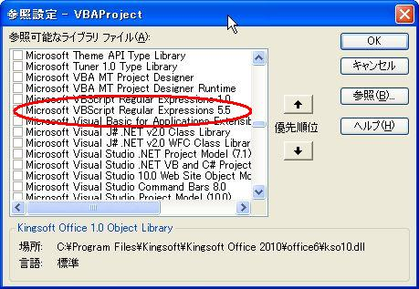

 | ・動かない場合
 | ツール→マクロ→visual basicエディターを選択
 | visual basicエディタから ツール→参照設定を開く
 | 右画像の Microsoft VBScript Regular Expressions 5.5にチェックを入れて再度実行して下さい

マトリクス作成方法

